文字内容
模块 | 内容 | 说明
1. Banner（必填） |  | Banner 不包含产品缩写
产品名称 | 中文名：Sparkling数据仓库套件 英文名：Sparkling Data Warehouse Suite | 例如：宙斯盾安全防护 Aegis Anti-DDoS 注意：产品的英文名一旦固定就可以，在任何位置要保持一致
产品描述 | 简单易用、全托管、高性能、高弹性的云端分布式PB级数据仓库套件 | 和中国站介绍页banner内容一致即可。
按钮 | 内测产品：立即申请 内测申请URL：https://cloud.tencent.com/apply/p/j6anrrynyq | 可选按钮：Get Started（请提供控制台链接），如果产品国际站控制台还没发布，该按钮可以去掉 必选按钮：Contact Sales (固定跳转到https://intl.cloud.tencent.com/contact-sales)
2. Overview （必填） |  | Overview模块的内容为中国站“产品简介”的内容；
 | 云数据仓库套件 Sparkling （Tencent Sparkling Data Warehouse Suite）为您提供一套全托管、简单易用的、高性能的PB级云端数据仓库解决方案。Sparkling 基于业界领先的Apache Spark 框架，您可以在数分钟内创建数千节点的企业级云端分布式数据仓库，并高效的按需快速弹性扩缩容。通过一站式大数据开发和科学平台 DataStudio 进行集群管控、数据集成、元数据管理、工作流开发、数据加工处理、结果可视化等操作，深度集成商业智能分析BI，构建应用数据集市，提供海量数据的离线加工、数据建模、即席查询分析、数据挖掘和可视化探查能力。还可以借助 Sparkling 跨数据源联合分析特性，轻松分析位于 COS和CDB 等数据引擎上的数据，帮助企业专注于数据价值的挖掘和探索。
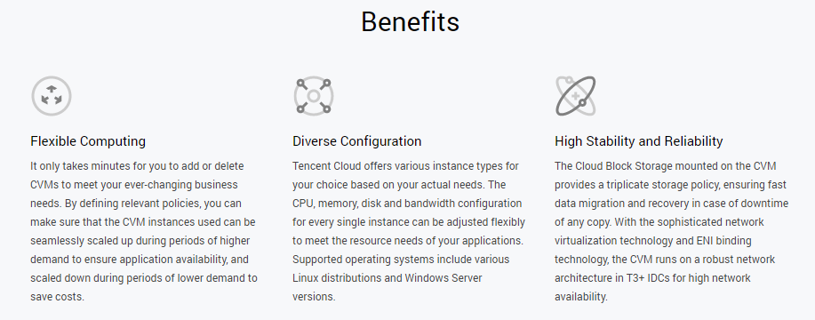
3. Benefits （必填） |  | Benefits模块的内容为中国站“特性”的内容； 国际站该模块的icon和中国站icon风格不一致，需要产品重新提供设计素材，icon设计风格参考 http://t.cn/Ehd4IvX 这个部分不允许防止超链接
简要描述 | 腾讯云数据仓库套件Sparkling的特性 | 一句话，很简短一段话，可以没有
优势1标题 | 弹性伸缩
优势1描述 | 提供强大的弹性扩缩容能力。计算存储分离，集群工作节点包括核心节点和弹性计算节点两类。通过云控制台或云API，实现手动/自动的大规模节点的快速线性横向的扩容，以及纵向计算和存储能力的变配。弹性计算节点同时支持自动化弹性缩容，以适配业务的发展。
优势2标题 | 简单易用
优势2描述 | 提供Data Studio一站式数据工程和数据科学平台，通过图形化操作，即可实现集群管理监控、数据集成、元数据管理、数据ETL、数据加工计算、数据分析可视化、工作流任务管控和协同办公等工作，无需关注底层基础设施和数仓核心的繁重运维和调参工作。完全支持 ANSI SQL 2003 标准，使用标准 SQL 即可构建企业级数据仓库。
优势3标题 | 无缝集成
优势3描述 | 支持 COS 云存储扩展，实现存储空间的无限扩展。支持多种工具和数据源 (如传统关系型数据库、Ckafka、K-V存储等) 高速导入，实现对云端多路数据源的汇聚分析。
优势4标题 | 性能卓越
优势4描述 | 基于Apache Spark生态，通过分布式多级缓存、索引优化、堆外内存管理、高性能列存、CBO优化等创新型技术支持高性能的数据并行加载访问和多维探查，批处理效率数倍于传统数据仓库。
优势5标题 | 安全可靠
优势5描述 | 数据三副本和主节点主备模式，实现用户无感的故障转移和容灾备份。用户集群支持独立部署和 VPC 隔离，进行数据访问安全多重保障。提供用户行为访问审计能力，为您使用数据保驾护航。
优势6标题 | 无服务器化
优势6描述 | 针对用户Ad-Hoc即时分析和按量付费需求，提供无服务器化模式，开箱即用，所用即所需，零部署和运维成本。用户无需购买和管控集群，按使用量付费，在享受超高性价比的同时，我们也提供性能和安全性保障。
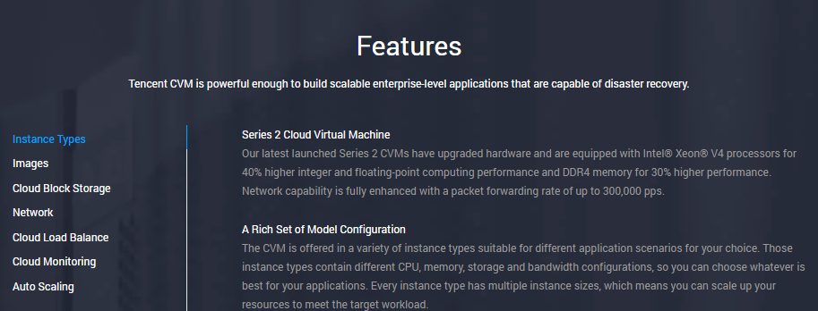
4. Features （必填） |  | Features模块的内容为中国站“产品详细信息”里“功能”模块的内容；
简要描述 | Sparkling数据仓库套件提供快速、完全托管的PB级数据仓库解决方案，使您可以经济并高效的分析处理海量数据。 | 一句话，很简短一段话，可以没有
功能1标题 | 集群管控
功能1描述 | 独享模式为用户提供集群管理和监控模块，支持集群创建、自动扩缩容、集群配置、启停、资源智能监控报警等功能。用户可以利用集群管控功能进行日常运维、集群性能调优。
功能2标题 | 数据集成
功能2描述 | Sparkling数仓套件提供各类异构数据源的接入集成能力。用户可以通过Data Studio控制台将传统关系型数据库、对象存储COS、本地文件、K-V类数据存储中数据经过抽取、转换和装载，接入到Sparkling数据仓库的存储中。
功能3标题 | 任务管控
功能3描述 | Sparkling数仓套件提供任务编排调度管理模块，支持时间驱动和事件驱动的DAG任务编排和调度。同时提供完备的任务监控能力，方便用户运维数据ETL和数据加工分析作业。
功能4标题 | 数据管理
功能4描述 | Sparkling数仓套件提供元数据管理模块，支持技术元数据、管理元数据和业务元数据的注册、导入、存储、检索、导出、发布等管理功能，同时为用户提供数据地图、数据字典、数据血缘追踪和影响分析、元数据版本管理、元数据统计分析、数据质量报表等多种数据管理能力。
功能5标题 | 数据开发
功能5描述 | Sparkling数仓套件提供数据开发模块，基于Notebook笔记簿架构，用于用户编码进行ETL、数据加工处理、数据计算等操作。内测版暂时支持SQL语言，后续会逐渐扩展Python、Scala、Java、R等常用脚本语言。
功能6标题 | 项目管理
功能6描述 | Sparkling数仓套件提供项目管理模块，支持客户按照企业内部产品线、团队和项目方式创建项目空间，并进行项目人员和笔记簿管理。
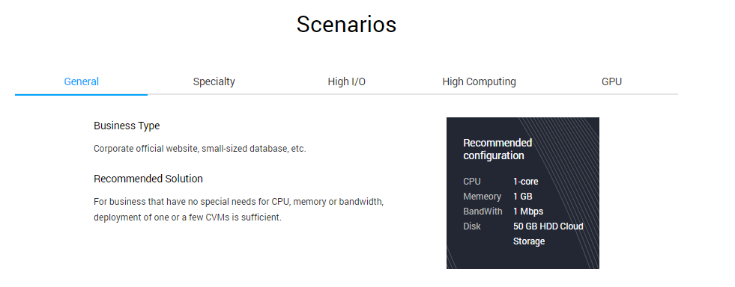
5. Scenarios （必填） |  | Scenarios模块的内容为中国站“应用场景”模块的内容； 应用场景数量不宜过多，1~5个最佳。有过多的数量请进行删减。 场景图片请放入“视觉素材清单”页
场景1标题 | 企业全域数据资产管理
场景1描述 | 在游戏、金融、零售、工业等多个行业，迫切需要对用户行为、人员、采购、销售、资产、供应链等管理和业务数据进行汇总管理和分析，构建完备的企业全域数据视图，以便掌握公司总体经营情况，进行快速精准决策。
场景2标题 | 海量日志分析和精准营销
场景2描述 | 通过日志标准化和规范化机制，用户可以便捷的分析PB级用户行为和系统日志等结构化或半结构化数据，构建基于cookie的消费者人群画像，对用户进行个性化推荐，有效提升商品投放精准度。支持实时数据接入、COS深度集成。
场景3标题 | 数据科学决策
场景3描述 | 通过提供低门槛的机器学习框架、交互式的协作编程环境和数据实时查询分析能力，为数据科学家提供数据建模的有力工具，为企业管理者提供精细化运营的能力，赋能企业，提升企业业务洞察能力。
场景4标题
场景4描述
场景5标题
场景5描述
6. Pricing （非必填） |  | 价格 内容可参考中国站“定价”模块，但是内容限定在3句话左右，超出3句话的内容，可引导用户前往定价文档中查看；
 | 产品价格简介 | 产品上国际站的定价，需要再走一遍定价流程（不等同于国内价格），跟中国站定价流程一样 - 收费产品：产品收费模式为：xxxx，xxx，xxx。详细定价内容可前往定价文档查看 - 免费产品：xxx产品在使用期间不收费；或者xxx产品在某某日期之前不收费 - 还未定价：则该模块可以删除
7. Developer Resources （非必填） | 3个or6个 | Developer Resources模块的内容主要是给开发者提供相关的资源引导，最多6个； 一般为：1）控制台链接；2）产品文档链接；3）API文档链接；4）其他已经上线了的国际站的相关产品； 链接必须是国际站的链接，不可以跳转中国站，也不可以跳转中国站英文版
1 | 标题+对应跳转链接
2 | 标题+对应跳转链接
3 | 标题+对应跳转链接

说明： | 对于不要的模块，把内容空着就可以了
 | 请注意用语准确，便于客户理解，不要用一些腾讯内部词汇

视觉素材清单
Banner 顶部通栏（请在发布前提供）
 | 可复用国内站的banner，如果没有，请联系设计同学制作一个
 | 
Benefits icons 优势图标（请在发布前提供）
 | 国际站该模块的icon和中国站icon风格不一致，需要产品重新提供设计素材，icon设计风格参考 http://t.cn/Ehd4IvX
1 | 资源25.svg
2 | 强大易用.svg
3 | 资源14.svg
4 | 资源31.svg
5 | 资源32.svg
6 | 资源10.svg
 | 也可以提供一个压缩包（包含banner和icon），但是文件命名要让发布同学知道哪个图标对应哪个优势

Scenarios png （发布前提供，请在翻译返回后，把中文词条替换掉，或者联系设计重新作图）
图片1
 | 请把图片帖在这里 | 1 | 行为日志 | 翻译返回
 |  | 2 | 流式数据 | 翻译返回
 |  | 3 | 业务数据 | 翻译返回
 |  | 4 | IoT数据 | 翻译返回
 |  | 5 | Sparkling数据仓库套件 | 翻译返回
 |  | 6 | 数据字典和地图 | 翻译返回
 |  | 7 | 血缘和影响分析 | 翻译返回
 |  | 8 | 元数据管理 | 翻译返回
 |  | 9 | 数据质量DQ | 翻译返回
 |  | 10 | 分析应用 | 翻译返回
 |  | 11 | 商业智能分析BI | 翻译返回
 |  | 12 | 机器学习 | 翻译返回
 |  | 13 | 业务应用 | 翻译返回
 |  | 14 | 数据集成工具 | 翻译返回
图片2
 | 请把图片帖在这里 | 1 | 用户行为日志 | 翻译返回
 |  | 2 | 用户属性数据 | 翻译返回
 |  | 3 | 广告业务数据 | 翻译返回
 |  | 4 | DMP数据 | 翻译返回
 |  | 5 | 广告竞价日志 | 翻译返回
 |  | 6 | Sparkling数据仓库套件 | 翻译返回
 |  | 7 | 模型训练和优化 | 翻译返回
 |  | 8 | 数据实时查询 | 翻译返回
 |  | 9 | 算法模型 | 翻译返回
 |  | 10 | 海量数据处理 | 翻译返回
 |  | 11 | 数据应用 | 翻译返回
 |  | 12 | 广告优化 | 翻译返回
 |  | 13 | CTR预估 | 翻译返回
 |  | 14 | 人群画像 | 翻译返回
 |  | 15 | 数据集成工具 | 翻译返回
图片3
 | 请把图片帖在这里 | 1 | 管理经营数据 | 翻译返回
 |  | 2 | 商品数据 | 翻译返回
 |  | 3 | 用户行为数据 | 翻译返回
 |  | 4 | 用户交易数据 | 翻译返回
 |  | 5 | Sparkling数据仓库套件 | 翻译返回
 |  | 6 | 数据建模 | 翻译返回
 |  | 7 | 数据集市 | 翻译返回
 |  | 8 | 交互探查检索 | 翻译返回
 |  | 9 | 机器学习框架 | 翻译返回
 |  | 10 | 应用决策 | 翻译返回
 |  | 11 | 精细化运营 | 翻译返回
 |  | 12 | 业务监控和分析 | 翻译返回
 |  | 13 | 推荐系统 | 翻译返回
 |  | 14 | 数据集成工具 | 翻译返回

